医院
区域名称 | 元素 | 配图 | 描述 | 类型 | 占用格子数
大厅 | 长凳 | 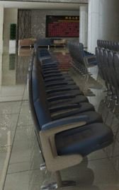 | 医院大厅样摆放这座椅供人休息、等待 | 阻碍物 | 3
急诊区域 | 听诊器 |  | 听诊器是医生看病必不可少之物，需要有个架子挂着 | 阻碍物 | 1
急诊区域 | 手推车 |  | 上面可以放药品，放检查工具 | 阻碍物 | 1
住院部 | 病床 |  | 提供给病人休息的床位 | 阻碍物 | 2
住院部 | 输液工具 |  | 输液工具 | 阻碍物 | 1
检查区 | 仪器 | 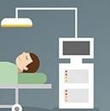 | 采用这个仪器造型，表明是医院的东西就可以了 | 阻碍物 | 1
停车场 | 救护车 | 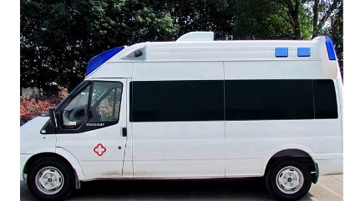 | 可以在上面添加飞溅的血迹 | 阻碍物 | 3
地面元素 | 处方纸 | 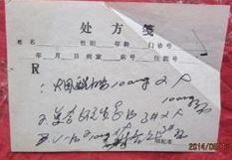 | 散落的处方单，到处都是 | 装饰，可以踩的 | 0
地面元素 | 垃圾桶 | 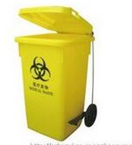 | 医院专用垃圾桶，里面还有废弃的医疗用品 | 装饰，可以踩的 | 0
地面元素 | 药物、药物瓶子 |  | 药瓶子分为塑料、玻璃两种，可以用胶囊药片作为地表装饰，也可以用药瓶带药片，各种组合都可以 | 装饰，可以踩的 | 0
地面元素 | 针管 | 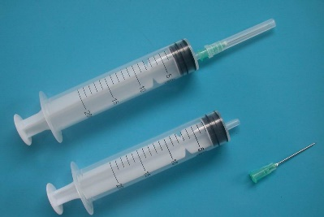 | 地面散落的注射器。 | 装饰，可以踩的 | 0

